Dashboard
Patient Project Dashboard

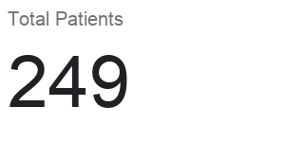
Status Breakdown
Follow-up Assignees

Top Locations

